关系图
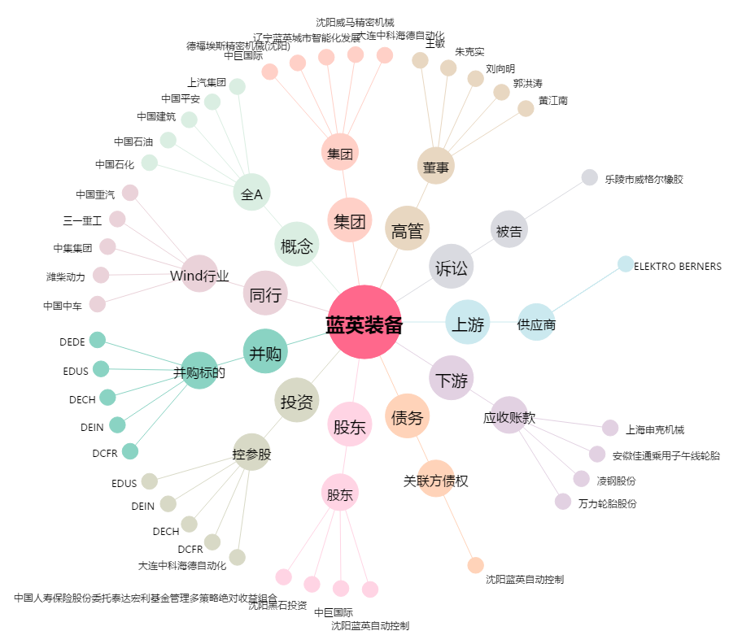
蓝英装备[300293.SZ] - 关系概览图

